Hoja1
8.SOCIOS CLAVE |  |  | 7. ACTIVIDADES CLAVE | 2. PROPUESTA D E VALOR |  |  | 4. RELACIONES CON LOS CLIENTES |  | 1.SEGEMENTOS DE CLIENTES
CENTROS FORJADORES DE FUTUROS ARTISTA DE DISEÑO GRÁFICO: |  |  | 1. Proceso de creación y cocreación de diseños | DIFERENCIACIÓN: |  |  |  | Excelente trato con los clientes. | Personas que les encanta usar polos único con el estamoado que deseen y que tengan sentido de cocreación.
 |  |  | 2.Proceso de estampado |  | Producto 100%(20/1),algodón y tintas transfer. |  |  | Respuesta rápida y eficaz.
 | Escuela de formacón artística "Felipe Guamán Poma de Ayala" |  | 3.Desarrollo de página web |  |  |  |  | Asesoría ,atención personalizada y sistematizada por WhatsApp,Facebook e Instagram.
 |  |  | 4.Cumplimiento con el horario de envío. | PERSONALIZADA
 | SENATI |  | 5. Publicidad en rese sociales |  | Estampados con diseños personalizados en base a los gustos y preferencias de nuestros clientes.diseños que los htagan sentir único y auténticos vistiendo una prenda con una imagen muy significativa para ellos. |  |  |  | Destinado a varones y mujeres no pobres de la provincia de Huamanga entre 20 a 39 años, que en base a los datos de INEI son 63,655 personas.
 |  |  |  |  |  |  |  | Opción de compra de los diseños propuestos por los clientes.


PROVEEDOR EMPRESA SUBLIMAKE
1 | Tintas pigmentadas
2 | Papel transfer

PROVEEDOR MEPRESA ASTEK |  |  | 6. RECURSOS CLAVE |  |  |  | 3.CANALES
3 | Polos |  |  |  | Estampados con diseños único e innovadores , en base a la cultura, música y arquitectura de nuestra región y país.
 |  |  | 1.Recursos Huamanos |  |  |  | MARKETING DIRECTO

 |  |  | 2.Capital. |  |  |  |  | Redes sociales: Facebook, WhatsApp e Istagram.
 |  |  | 3.Infrstestructura(tienda física, almacén)
 |  |  | 4.Polos 100% algodon "20al 1" |  |  |  |  | Página Web
 |  |  | 5.Maquinaria para estampar,computadora e impresora. |  |  |  |  | TIENDA FÍSICA Y VIRTUAL
 |  |  |  |  | Bajo este contexto ofrecemos diseños propios de este, estampados que promueven las medidas de bioseguridad como el lavado de manos.Así también diseños con frases que buscan motivar a las peruanas en este dificil contexto.
 |  |  | 6.Programas Pothosop y CrorelDraw
 |  |  | 7.Papel tranfer , tintas pigmentadas.

 | 
9.ESTRUCTURA DE COSTOS |  |  |  |  |  | 5.FUENTE DE INGRESOS

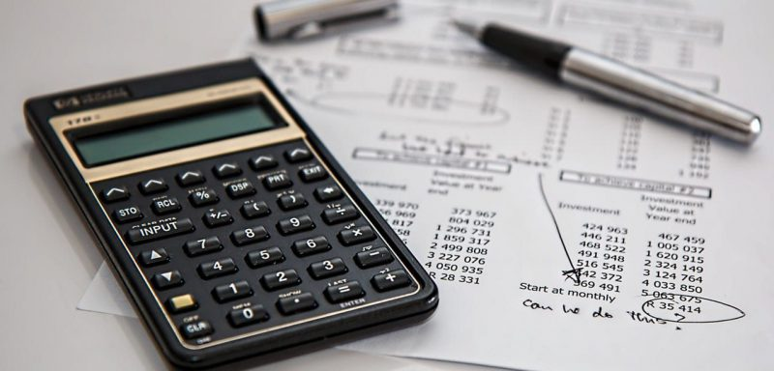
INVERSIÓN: |  | 23,757.00 |  |  |  | Ingresos provenientes de la venta de polos con estamapdo personalizado-
Activo tangible |  | S/10,838.00 |  |  |  | Medios de Cobro: Depósitos y transferencia bancarias con BCP Y VISA,cobro en efectivo.
Activo Intangible |  | 1,117.00

Capital de trabajo: |  | 11,802.00 |  |  |  | PRODUCTO: POLOS CON ESTAMPADO PERSONALIZADO
COSTOS. | 11.621.62 |  |  |  |  | PRECIO(P):S/.53.00 soles.
Costo fijo: 4,251.32 |  |  |  |  |  | UNIDADES DEL PUNTO DE EQUILIBRIO (Q):150 polos
Costo variable: 7,370.00 |  |  |  |  |  | PUNTO DE EQUILIBRIO: S/.7950.00 soles
 |  |  |  |  |  | MARGEN DE GANANCIA:S/. 6.00 soles

